様式5-3
（様式5-3）収支構造図
 |  |  | ・入札説明書Ｐ.7～10記載の収支構造図に従い、下表の項目についての金額を記載すること。
 |  |  | ・図中に具体的な金額を記入し、その幅を金額のスケール感にあわせること。
 |  |  | ・各項目の金額は他様式と合わせること。
 |  |  | ・消費税及び地方消費税を含む金額を記載すること。消費税率は10％とすること。

 | ①第二総合運動場（賑わい施設を除く）

 | ○施設整備費と屋内プール、屋外プール、駐車場・駐輪場の収支構造
 | 費目 |  |  | 金額（円） | 備考
 | 施設整備費（A1)
 | SPC利息（B1)
 | 市割賦払い（A1+B1）
 | 維持管理運営費（C1)
 |  |  | 屋内プール
 |  |  | 屋外プール
 |  |  | 駐車場・駐輪場
 | 利用料金収入等（D1)
 |  |  | 屋内プール
 |  |  | 屋外プール
 |  |  | 駐車場・駐輪場
 | 差額1（E1)

 |  |  | ＜第二総合運動場（賑わい施設を除く）収支構造図＞

 | ○「既存施設」「廃止予定施設」「テニスコート」の収支構造
 | 費目 |  |  | 金額（円） | 備考
 | 施設整備期間中
 |  | 維持管理運営費（C2)
 |  |  | 体育館
 |  |  | 多目的グラウンド
 |  |  | 既存テニスコート
 |  |  | 既存市民プール
 |  |  | 既存駐車場・駐輪場
 |  | 利用料金収入等（D2)
 |  |  | 体育館
 |  |  | 多目的グラウンド
 |  |  | 既存テニスコート
 |  |  | 既存市民プール
 |  |  | 既存駐車場・駐輪場
 |  | 赤字相当額（指定管理料）（F1)
 | 施設引渡後
 |  | 維持管理運営費（C3)
 |  |  | 体育館
 |  |  | 多目的グラウンド
 |  |  | テニスコート
 |  | 利用料金収入等（D３)
 |  |  | 体育館
 |  |  | 多目的グラウンド
 |  |  | テニスコート
 |  | 差額2（F2)

 |  |  | ＜第二総合運動場（賑わい施設を除く）収支構造図＞

 | ②賑わい施設
 | 費目 |  |  | 金額（円） | 備考
 | 施設整備費（a1)
 | SPC利息（b1)
 | 市割賦払（a1+b1）
 | 維持管理運営費（c1)
 | 市への賃借料（e1)
 |  | 市割賦払相当額（f1）
 |  | 市の利益（g1）
 | テナントからの賃貸料（d1)

 |  |  | ＜賑わい施設 収支構造図＞
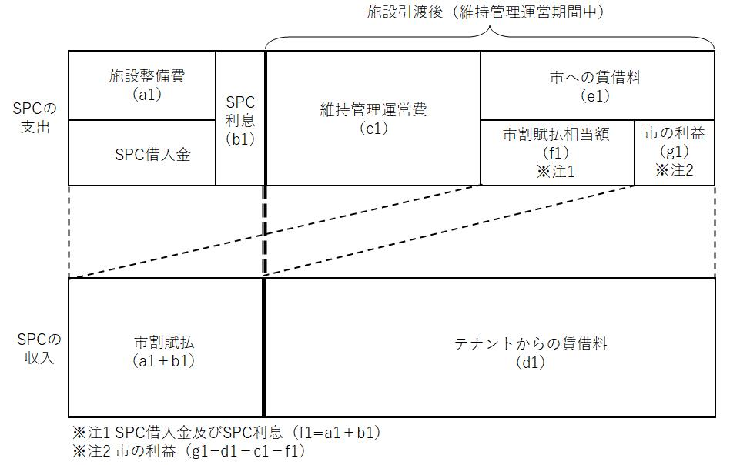

 |  |  | ※「落札者決定基準」における予定価格の確認

 |  |  | 下記の3点について、要件を満たしていない応募者は失格とする。
 |  |  | 項目 | 金額（円） | 失格となる条件
 |  |  | ①施設整備費及びSPC利息を合計した額が予定価格を上回っているとき |  | ＞4,274,993千円
 |  |  | ②差額1がマイナスとなる場合、市の利益と差額1を合計した額がマイナスとなっているとき |  | ＜0
 |  |  | ③施設引渡後の指定管理料が発生する場合、施設整備費及びSPC利息に施設引渡後の指定管理料を合計した額が予定価格を上回っているとき |  | ＞4,274,993千円

 |  |  |  | 入札受付番号

 |  |  |  |  |  | 付帯施設

